Накладная-№3
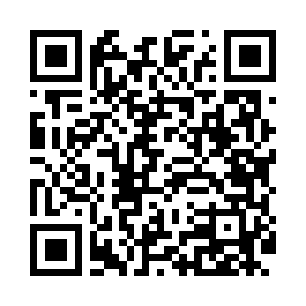
Номер товарно-транспортной накладной: |  |  | Торговый представитель: Kamol aka
Поставщик: Toshkent falcon fly 2 |  |  | Телефон торгового представителя: +998979626299
Дата отгрузки: 09.10.2025 |  |  | Контрагент: Dona zakass
Дата консигнации: |  |  | Адрес:
Доставщик: |  |  | Телефон:
Телефон доставщика:
Время заказа: 09.10.2025 11:00:13
№ | Штрих-код | Название товаров (работ,услуг) | Количество | Количество в кейсе | Цена | Сумма
 |  |  | 199 |  |  | 246.4
1 | 6920240023239 | Универсал коврик 60*180 см XP-23-23 | 5 | 5 шт. | 5.10 | 25.50
2 | 6972518423234 | Защитная самоклеющиеся пленка, в рулонах DB-3 5-55 | 169 | 1 коробка, 69 шт. | 1.10 | 185.90
3 | 6998869196023 | Коврики сервировочные пластмассовая DB-96-2 | 25 | 25 шт. | 1.40 | 35
Итого: 246.4$|->UZS: 3,080,000.00

